상품제안서
금속만보기ST257 | 상품코드: S15520

 |  |  |  |  |  | 02-713-8555 | www.synergygift.co.kr
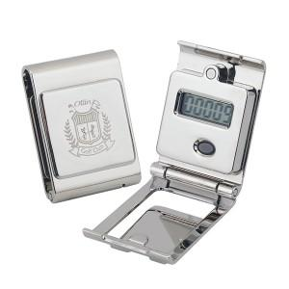 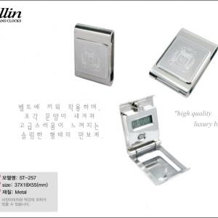

【상세/제작정보】 | 50개이하는 20,000원의 인쇄비가 추가됩니다.(부식마킹)

【인쇄/포장옵션】 | 레이저 / 포장지포장

【공급단가】 | 수량 | 50~ | 300~ | 1,000~ | 2,000~
*VAT별도 | 단가 | 13,500원 | 13,000원 | 12,500원 | 12,000원

【상품 URL】 | https://www.synergygift.co.kr:443/src/goods_detail.php?gdno=2217

